DIVISION DEL NORTE
INSTITUTO ELECTORAL DEL ESTADO DE CAMPECHE
“25 ANIVERSARIO DEL IEEC, 1997-2022”
PROCESO ELECTORAL ESTATAL ORDINARIO 2021
MAPA DE LOS RESULTADOS DE LA ELECCIÓN DE JUNTAS MUNICIPALES

JUNTA MUNICIPAL DE DIVISIÓN DEL NORTE |  |  |  |  |  |  |  |  |  | Resultados con base a la Sesión del Cómputo Municipal celebrada el 9 de junio de 2021.
VAXCAMPECHE | PT | PVEM | MOVIMIENTO CIUDADANO | MORENA | PES | RSP | FXM | CANDIDATOS/AS NO REGISTRADOS/AS | VOTOS NULOS | VOTACIÓN T. EMITIDA
1,287 | 101 | 432 | 1,153 | 1,017 | 34 | 18 | 3 | 0 | 152 | 4,197

PAN | PRI | PRD | PRI |  |  |  |  | GANADOR
479 | 728 | 80

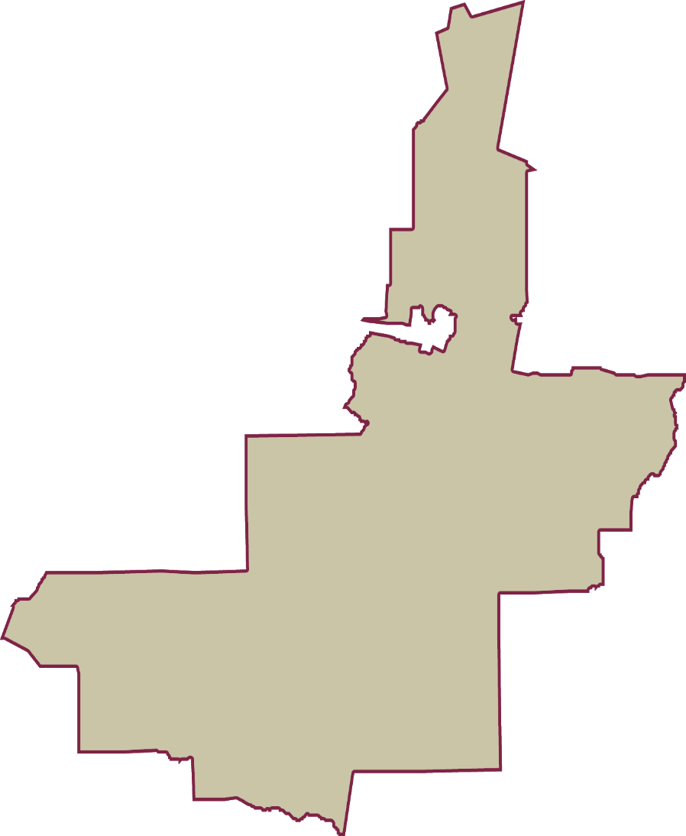
LISTA NOMINAL |  | 6,807
SECCIONES |  | 9
CASILLAS |  | 15

PARTICIPACIÓN CIUDADANA |  | 61.6571%
ABSTENCIONISMO |  | 38.3429%

